発送済の処理
【検索・交通手配】から「発送済」処理のイメージ
検索条件は、前回8/12にお願いしたものを反映。
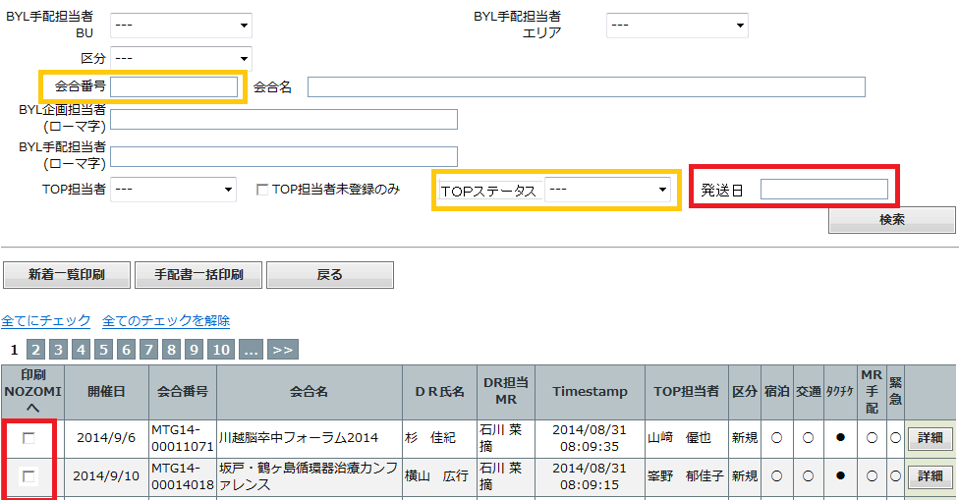

追加：
③手入力で発送日”yyyymmdd”を入力

②受付中で絞る

①該当MTGを入力

発送済 Nozomiへ

表示項目は、前回8/12にお願いしたものを反映。
④ここに処理したい該当MTP分にチェックをいれる。
⑤チェックの該当分を一括で「発送済」処理をする。
TOPステータス⇒発送済
発送日⇒上記手入力の年月日

